상품제안서
투톤칫솔통 치약칫솔 커플세트 | 상품코드: S41771

 |  |  |  |  |  |  | 02-713-8555 | www.synergygift.co.kr
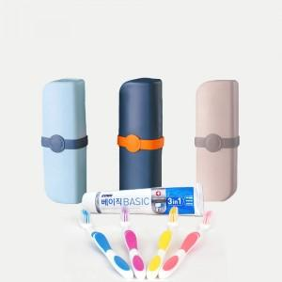

【상세/제작정보】

【인쇄/포장옵션】 | 실크 / 포장지포장

【공급단가】 | 수량 | 150~ | 300~ | 1,000~ | 3,000~ | 10,000~
*VAT별도 | 네이비 | 3,640원 | 3,580원 | 3,500원 | 3,360원 | 3,220원
 | 민트 | 3,640원 | 3,580원 | 3,500원 | 3,360원 | 3,220원

【상품 URL】 | https://www.synergygift.co.kr:443/src/goods_detail.php?gdno=41771

